Sheet2
#include <iostream>
using namespace std;
class B;
class A {
public:
int x;
shared_ptr<B> b_sptr;
~A()
{
cout << "delete A" << endl;
}
};
class B {
public:
int y;
shared_ptr<A> a_sptr;
~B()
{
cout << "delete B" << endl;
}
};
void func()
{
shared_ptr<A> a = make_shared<A>();
shared_ptr<B> b = make_shared<B>();
a->x = 0x100;
shared_ptr<A> c = a;
shared_ptr<A> d = a;
a->b_sptr = b;
b->a_sptr = a;
return;
}
int main() {
func();
return 0;
}

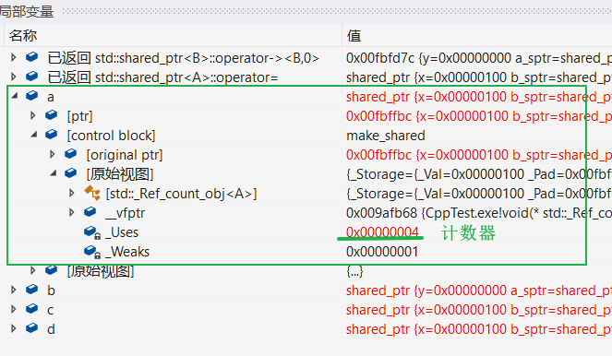

func结束后，a的计数器不为0，对象并没有释放，造成内除泄露

Sheet3
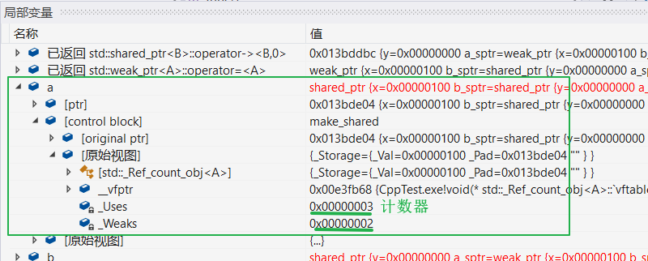
#include <iostream>
using namespace std;
class B;
class A {
public:
int x;
shared_ptr<B> b_sptr;
~A()
{
cout << "delete A" << endl;
}
};
class B {
public:
int y;
weak_ptr <A> a_sptr; // 替换成weak_ptr
~B()
{
cout << "delete B" << endl;
}
};
void func()
{
shared_ptr<A> a = make_shared<A>();
shared_ptr<B> b = make_shared<B>();
a->x = 0x100;
shared_ptr<A> c = a;
shared_ptr<A> d = a;
a->b_sptr = b;
b->a_sptr = a; // 此处不会导致a的计数器增加
return;
}
int main() {
func();
return 0;
}

